MoiQuanHe
Mối quan hệ
 | TI |  |  | TP
 | Id Vungmien | Tren15 Tuoi Co Viec | Dan So | Id Vungmien | Tren15 Tuoi Co Viec | Dan So
An Giang | MN | 7546.1 | 1210811.7084
Bà Rịa - Vũng Tàu | MN | 3404.7 | 1053949.7052
Bắc Giang | MB | 6081.7 | 833693.7252
Bắc Kạn | MB | 1291.2 | 125860.56
Bạc Liêu | MN | 3059.8 | 695975.7756
Bắc Ninh |  |  |  | MB | 3847.7 | 2706134.5248
Bến Tre | MN | 4749 | 1059878.4
Bình Định | MT | 5470.1 | 495923.7276
Bình Dương | MN | 7242.1 | 1353398.4744
Bình Phước | MN | 3380.6 | 267917.3868
Bình Thuận | MT | 4194.2 | 305576.1912
Cà Mau | MN | 4191 | 457304.4084
Cần Thơ | MN | 4194.2 | 1733199.2748
Cao Bằng | MB | 2120.2 | 154212.3072
Đà Nẵng |  |  |  | MT | 3176.9 | 1541295.042
Đắk Lắk | MT | 6493.1 | 276396.414
Đắk Nông | MT | 2085.3 | 171667.1796
Điện Biên | MB | 1981.5 | 110624.808
Đồng Nai | MN | 9611.3 | 944848.4724
Đồng Tháp | MN | 6112 | 987906.0324
Gia Lai | MT | 4935 | 175178.0268
Hà Giang | MB | 2972.4 | 196243.11
Hà Nam | MB | 2824.8 | 1838259.7212
Hà Nội |  |  |  | MB | 22550.8 | 4200596.19
Hà Tĩnh | MT | 4301.1 | 414677.424
Hải Dương |  |  |  | MB | 6330.8 | 2106938.8956
Hải Phòng |  |  |  | MB | 6677.3 | 2507572.9308
Hậu Giang | MN | 2762.6 | 949617.9252
Hồ Chí Minh |  |  |  | MN | 24985.2 | 7514272.8864
Hoà Bình | MB | 3286.7 | 351382.8108
Hưng Yên | MB | 4229.2 | 2475644.094
Khánh Hoà | MT | 4055.4 | 455250.894
Kiên Giang | MN | 6054.6 | 545241.1944
Kon Tum |  |  |  | MT | 1686.1 | 98104.9944
Lai Châu | MB | 1485.2 | 90222.1488
Lâm Đồng | MT | 4452.5 | 254768.2704
Lạng Sơn | MB | 2988.2 | 179748.7524
Lào Cai | MB | 2447.7 | 205947.6216
Long An | MN | 5317.7 | 651162.792
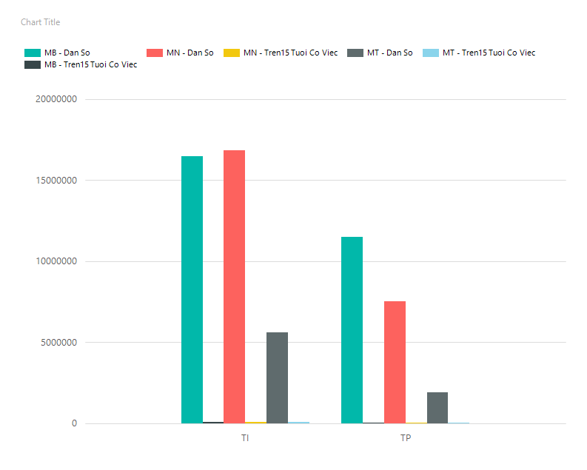
Nam Định | MB | 6796 | 2212131.8268
Nghệ An | MT | 11228.4 | 364565.0484
Ninh Bình | MB | 3446.2 | 1339851.9036
Ninh Thuận | MT | 1985.1 | 347640.1152
Phú Thọ | MB | 5045.4 | 762483.1452
Phú Yên | MT | 3222.1 | 347871.9636
Quảng Bình | MT | 3095.1 | 213731.1036
Quảng Nam |  |  |  | MT | 5191 | 278748.0192
Quảng Ngãi | MT | 4445 | 477773.31
Quảng Ninh | MB | 4159.8 | 388511.676
Quảng Trị | MT | 2059.8 | 258742.8144
Sóc Trăng | MN | 4338.6 | 783680.7132
Sơn La | MB | 4355.3 | 162658.2132
Tây Ninh | MN | 3873.6 | 542028.438
Thái Bình | MB | 6681.7 | 2259064.5672
Thái Nguyên | MB | 4291.8 | 659641.8192
Thanh Hoá | MT | 13298.7 | 622281.1056
Thừa Thiên - Huế | MT | 3778.7 | 447334.9272
Tiền Giang | MN | 6322.9 | 1354855.8072
Trà Vinh | MN | 3665.2 | 870425.136
Tuyên Quang | MB | 2849.9 | 254337.6948
Vĩnh Long | MN | 3752.7 | 1363467.3192
Vĩnh Phúc | MB | 3721.1 | 1666956.8748
Yên Bái | MB | 2989.4 | 224859.8268

